Hoja1
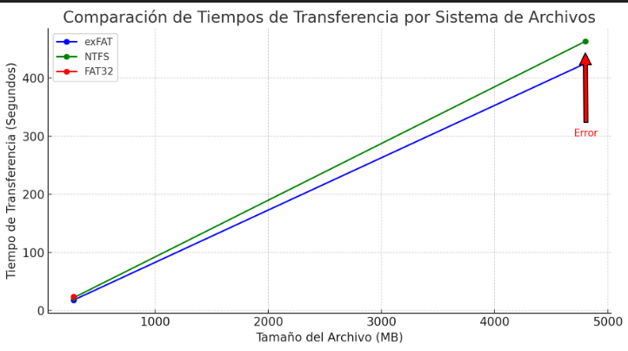
Datos de copiado de archivos de diferentes Magnitudes

Tamaño del Archivo | Tiempo de exFAT | Tiempo de NTFS | Tiempo de FAT32
280MB | 18Seg | 22Seg | 24Seg
4800MB | 425Seg | 463Seg | Error

